bank_details
Required Information | Fill in
账户开户名： Bank Account Name: | 張煒潔 | Chang Wei-Chieh
开户行： Bank Name: | 華南商業銀行新店分行 | Hua Nan Commercial Bank Hsin Tien Branch
账户号： Bank Account Number: | 166970055244 | 166970055244
开户行地址： Bank Address: | 台灣新北市新店區北新路二段108號 | No.108,Sec.2,Pei Hsin Rd.,Xindian Dist.,New Taipei City,Taiwan,R.O.C.
银行swift code Bank Swift Code: | HNBKTWTP166 | HNBKTWTP166
电子邮箱： Email: | gtiffin.01.10@gmail.com | gtiffin.01.10@gmail.com
联系人姓名 contact name | 張煒潔 | Chang Wei-Chieh
联系电话： Contact Number: | 0928394515 | +886 928394515
地址： Address: | 台灣新北市新店區新坡一街68之一號九樓 | 9F,No.68-1,Hsin Po 1st St.,Xindian Dist.,New Taipei City,Taiwan,R.O.C.
邮编： Postal Code: | 23152 | 23152
身份证号码： Identification Card Number (for freelance only)： | F228836551 | F228836551

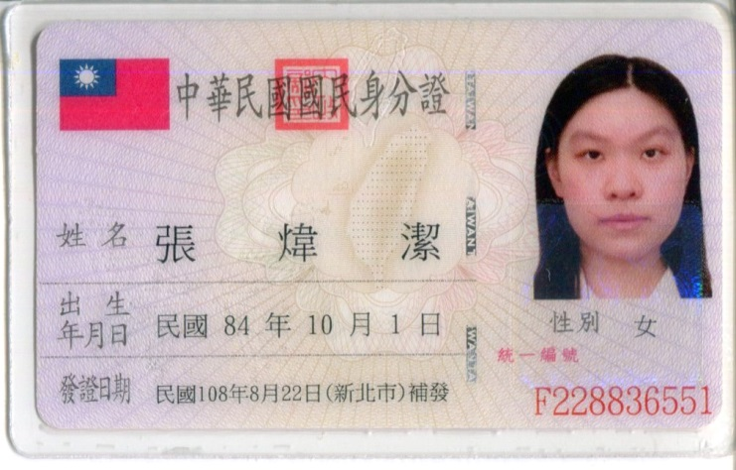
身份证电子档 Copy of Identification Card (for freelance only)

